11池渕勉
埼玉県環境アドバイザー活動紹介個票 |  |  |  |  |  |  |  | 検索用一覧に戻る

名前 |  | ふりがな |  | 年代 | 所在市町村
池渕 勉 |  | いけぶち つとむ |  | 70代 | 八潮市

顔写真又はイラスト |  | 活動状況の写真（1～２枚）
 |  | 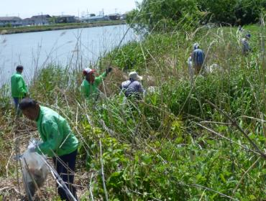 河川清掃、希少植物保護、水質検査

活動のPR |  | 3月、8月、10月 中川清掃予定 3月垳川水質検査予定

主な専門分野
（１） | 川の再生活動 |  | 河川清掃（中川、垳川、葛西用水）
（２） | 川の再生活動 |  | 希少植物の保護（中川河川敷 草借り）

所有資格、経歴

所有資格
経歴 | 元川の国アドバイザー 八潮市環境審議会 元委員長
地域等での活動（複数記載可）
所属又は主催団体 |  |  | 団体や個人の活動紹介HP
やしおの川をきれいにする会 |  |  | 中川、垳川、葛西陽水清掃 水質検査

環境学習指導可能エリア
全市町村対応可／地域限定 |  | ※ 地域限定の場合：市町村・地域名 |  |  |  | 具体的な場所がある場合
地域限定
講座スタイル（複数〇可） |  | 対象（複数〇可）
講義 | 体験活動 | 未就学児 | 小学生 | 中学生 | 高校生 | 一般（大人） | 事業者
○ | ○ | ○ | ○ | ○ |  | ○

連絡先 |  |  |  | ※連絡先非公表の場合又は電話連絡を御希望の場合は、環境政策課 （０４８－８３０－３０１９）へお問い合わせください
MAIL | buchi24@jcom.zaq.ne.jp
環境学習指導等の活動実績
全体 | 回数 | 環境学習への延べ参加人数
R6年度 | 2 | 60

主な活動実績の紹介 |  |  |  |  | ※１枚に収まる範囲で記載願います
年 月 | 活動内容（環境学習のテーマ） |  |  | 依頼団体 |  | 主な対象 | 参加人数
令和６年４月 | 中川清掃 |  |  |  |  | 一般 | 14名
令和６年８月 | 中川清掃 |  |  |  |  | 小中学生他 | 46名
令和元年 ８月 | 川の生物 |  |  | 八潮市子供会育成連絡協議会 |  | 幼児以上 | １００名
令和元年 １０月 | ビオトープ見学会（自然観察） |  |  | 大曾根、大原小学校（２校） |  | 小学生 | ８０名×２
過年度 | 水質検査 他 |  |  | 八條小学校 |  | 小学生 | ２０名×２
過年度 | 水質検査 他 |  |  | 大原小学校 |  | 小学生 | １００名
過年度 | 川の汚れの原因、防止について |  |  | ＮＰＯつながるネットワーク |  | 大人 | １５名
過年度 | 川の汚れの原因、防止について |  |  | 地元老人会 |  | 大人 | ２０名

以下は選択用の記載ですので、修正等は行わないでください

参照リスト
該当の有無 | ○ | ○
 | - | ×

年代 | 20代
 | 30代
 | 40代
 | 50代
 | 60代
 | 70代
 | 80代
 | 90代

活動エリア | 全市町村
 | 地域限定

主な専門分野 | 自然への愛着
 | 生態系・生物多様性
 | 水質
 | 川の再生活動
 | 大気
 | 地質
 | 地球温暖化
 | 資源・エネルギー
 | 産業
 | 消費生活・衣食住
 | 公害・化学物質
 | ３Ｒ
 | SDGs

日付 | 1月
 | 2月
 | 3月
 | 4月
 | 5月
 | 6月
 | 7月
 | 8月
 | 9月
 | 10月
 | 11月
 | 12月

15井上春江
埼玉県環境アドバイザー活動紹介個票 |  |  |  |  |  |  |  | 検索用一覧に戻る

名前 |  | ふりがな |  | 年代 | 所在市町村
井上 春江 |  | いのうえ はるえ |  | 60代 | 桶川市

顔写真又はイラスト |  | 活動状況の写真（1～２枚）


主な専門分野
（１） | 地球温暖化 |  | ワークショップで皆でどう行動したら良いかに気付く手助けをする
（２） | 川の再生活動 |  | 全ての水の流れは、川に始まり川で終わる。水の循環や、自分たちの命となることを理解する

所有資格、経歴

所有資格 | エコドライブ指導員
経歴 | 地球温暖化防止活動推進員・元川口市環境審議会委員・地域の河川清掃活動10年以上
地域等での活動（複数記載可）
所属又は主催団体 |  |  | 団体や個人の活動紹介HP
こどもエコクラブ

環境学習指導可能エリア
全市町村対応可／地域限定 |  | ※ 地域限定の場合：市町村・地域名 |  |  |  | 具体的な場所がある場合
全市町村
講座スタイル（複数〇可） |  | 対象（複数〇可）
講義 | 体験活動 | 未就学児 | 小学生 | 中学生 | 高校生 | 一般（大人） | 事業者
○ | ○ | ○ | ○ | ○ | ○ | ○

連絡先 |  |  |  | ※連絡先非公表の場合又は電話連絡を御希望の場合は、環境政策課 （０４８－８３０－３０１９）へお問い合わせください
MAIL
環境学習指導等の活動実績
全体 | 回数 | 環境学習への延べ参加人数
活動回数 | 4 | 70

主な活動実績の紹介 |  |  |  |  | ※１枚に収まる範囲で記載願います
年 月 | 活動内容（環境学習のテーマ） |  |  | 依頼団体 |  | 主な対象 | 参加人数
 | 地球温暖化について |  |  | 南浦和中学校 |  | 2年生 | 40
毎年 7・8月 | 川の清掃と水の大切さについて |  |  | 川口市 |  | 10人×3回 | 30

以下は選択用の記載ですので、修正等は行わないでください

参照リスト
該当の有無 | ○ | ○
 | - | ×

年代 | 20代
 | 30代
 | 40代
 | 50代
 | 60代
 | 70代
 | 80代
 | 90代

活動エリア | 全市町村
 | 地域限定

主な専門分野 | 自然への愛着
 | 生態系・生物多様性
 | 水質
 | 川の再生活動
 | 大気
 | 地質
 | 地球温暖化
 | 資源・エネルギー
 | 産業
 | 消費生活・衣食住
 | 公害・化学物質
 | ３Ｒ
 | SDGs

日付 | 1月
 | 2月
 | 3月
 | 4月
 | 5月
 | 6月
 | 7月
 | 8月
 | 9月
 | 10月
 | 11月
 | 12月

19鵜飼慶和
埼玉県環境アドバイザー活動紹介個票 |  |  |  |  |  |  |  | 検索用一覧に戻る

名前 |  | ふりがな |  | 年代 | 所在市町村
鵜飼 慶和 |  | うかい よしかず |  | 70代 | 三郷市

顔写真又はイラスト |  | 活動状況の写真（1～２枚）
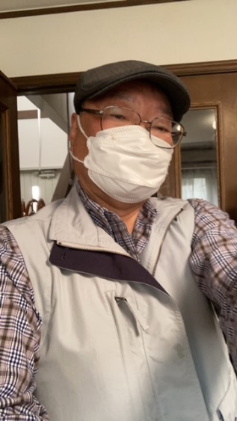 |  | 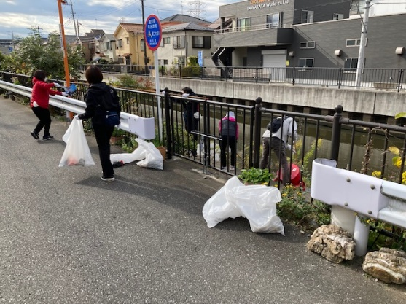 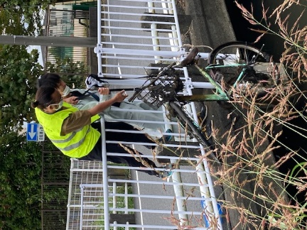

活動のPR |  | 川の清掃活動を通して地域交流を計ります

主な専門分野
（１） | 水質 |  | パックテストによる水質検査方法と汚濁物質の川に及ぼす影響説明
（２） | 川の再生活動 |  | 水質浄化方法などの提案

所有資格、経歴

所有資格 | 水道施設技術管理者、中間処理施設技術管理者、危険物取扱主任者、電気工事士、浄化槽管理士
経歴 | 浄水施設、下水処理施設の運転管理を40年以上経験
地域等での活動（複数記載可）
所属又は主催団体 |  |  | 団体や個人の活動紹介HP
三郷の川をきれいにする会 |  |  | 月1回の清掃活動、年1回の第二大場川清掃大作戦のサポート

環境学習指導可能エリア
全市町村対応可／地域限定 |  | ※ 地域限定の場合：市町村・地域名 |  |  |  | 具体的な場所がある場合
全市町村
講座スタイル（複数〇可） |  | 対象（複数〇可）
講義 | 体験活動 | 未就学児 | 小学生 | 中学生 | 高校生 | 一般（大人） | 事業者
 | ○ |  |  |  |  | ○

連絡先 |  |  |  | ※連絡先非公表の場合又は電話連絡を御希望の場合は、環境政策課 （０４８－８３０－３０１９）へお問い合わせください
MAIL | ukai1952@yahoo.co.jp
環境学習指導等の活動実績
全体 | 回数 | 環境学習への延べ参加人数
活動回数 | 2 | 82

主な活動実績の紹介 |  |  |  |  | ※１枚に収まる範囲で記載願います
年 月 | 活動内容（環境学習のテーマ） |  |  | 依頼団体 |  | 主な対象 | 参加人数
2024.10.5 | 三郷市環境フェスタ 三郷の川をきれいにする会 活動報告と川の浄化対策について展示説明 |  |  | 三郷市 |  | 一般 | 70
2025.2.22 | 三郷市河川指導者講習会 講師参加 三郷市の流れる川の話と浄化対策の提案 |  |  | 三郷市 |  | 一般 | 12

以下は選択用の記載ですので、修正等は行わないでください

参照リスト
該当の有無 | ○ | ○
 | - | ×

年代 | 20代
 | 30代
 | 40代
 | 50代
 | 60代
 | 70代
 | 80代
 | 90代

活動エリア | 全市町村
 | 地域限定

主な専門分野 | 自然への愛着
 | 生態系・生物多様性
 | 水質
 | 川の再生活動
 | 大気
 | 地質
 | 地球温暖化
 | 資源・エネルギー
 | 産業
 | 消費生活・衣食住
 | 公害・化学物質
 | ３Ｒ
 | SDGs

日付 | 1月
 | 2月
 | 3月
 | 4月
 | 5月
 | 6月
 | 7月
 | 8月
 | 9月
 | 10月
 | 11月
 | 12月

22大高文子
埼玉県環境アドバイザー活動紹介個票 |  |  |  |  |  |  |  | 検索用一覧に戻る

名前 |  | ふりがな |  | 年代 | 所在市町村
大高 文子 |  | おおたか ふみこ |  | 60代 | さいたま市

顔写真又はイラスト |  | 活動状況の写真（1～２枚）
 |  | 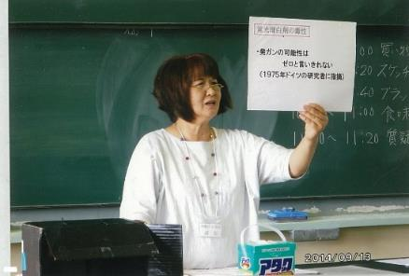

主な専門分野
（１） | 川の再生活動 |  | 生活雑排水による河川の汚染と洗剤について、ナチュラルクリーニング
（２） | 公害・化学物質 |  | 身のまわりの化学物質とPRTR法について

所有資格、経歴

所有資格
経歴 | 元川の国アドバイザー、さいたま市環境審議会委員、さいたま市水環境ネットワーク副会長
地域等での活動（複数記載可）
所属又は主催団体 |  |  | 団体や個人の活動紹介HP
合成洗剤をやめていのちと自然を守る 埼玉連絡会

環境学習指導可能エリア
全市町村対応可／地域限定 |  | ※ 地域限定の場合：市町村・地域名 |  |  |  | 具体的な場所がある場合
全市町村
講座スタイル（複数〇可） |  | 対象（複数〇可）
講義 | 体験活動 | 未就学児 | 小学生 | 中学生 | 高校生 | 一般（大人） | 事業者
○ | ○ | ○ | ○ | ○ | ○ | ○ | ○

連絡先 |  |  |  | ※連絡先非公表の場合又は電話連絡を御希望の場合は、環境政策課 （０４８－８３０－３０１９）へお問い合わせください
MAIL
環境学習指導等の活動実績
全体 | 回数 | 環境学習への延べ参加人数
活動回数 | 2 | 65人

主な活動実績の紹介 |  |  |  |  | ※１枚に収まる範囲で記載願います
年 月 | 活動内容（環境学習のテーマ） |  |  | 依頼団体 |  | 主な対象 | 参加人数
2019 5月 | 石けんと合成洗剤のちがい ナチュラルクリーニング |  |  | 生活クラブ生協 |  | 組合員 | 15人
10月 | さいたま市みどりの祭典 環境にやさしい石けん |  |  | さいたま市みどりの祭典 実行委員会 |  | 一般市民 | 50人

以下は選択用の記載ですので、修正等は行わないでください

参照リスト
該当の有無 | ○ | ○
 | - | ×

年代 | 20代
 | 30代
 | 40代
 | 50代
 | 60代
 | 70代
 | 80代
 | 90代

活動エリア | 全市町村
 | 地域限定

主な専門分野 | 自然への愛着
 | 生態系・生物多様性
 | 水質
 | 川の再生活動
 | 大気
 | 地質
 | 地球温暖化
 | 資源・エネルギー
 | 産業
 | 消費生活・衣食住
 | 公害・化学物質
 | ３Ｒ
 | SDGs

日付 | 1月
 | 2月
 | 3月
 | 4月
 | 5月
 | 6月
 | 7月
 | 8月
 | 9月
 | 10月
 | 11月
 | 12月

53沢田典大
埼玉県環境アドバイザー活動紹介個票 |  |  |  |  |  |  |  | 検索用一覧に戻る

名前 |  | ふりがな |  | 年代 | 所在市町村
沢田 典大 |  | さわだ のりお |  | 50代 | さいたま市

顔写真又はイラスト |  | 活動状況の写真（1～２枚）
 |  | 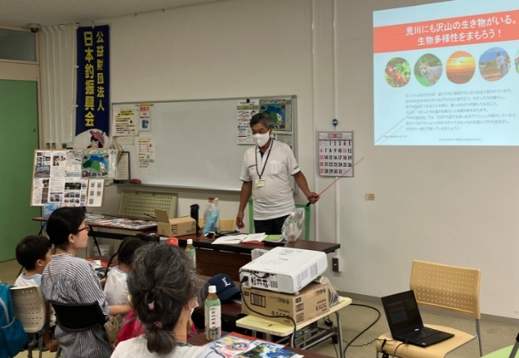 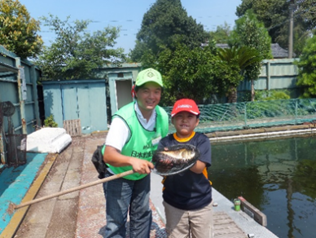

活動のPR |  | 魚釣りという遊びを通じて身近な川や湖沼の魚族資源や水辺環境への興味関心の醸成や、水辺でのルール・マナー・安全対策等の啓発をする活動をしております。

主な専門分野
（１） | 川の再生活動 |  | 魚釣りを通して身近な水辺に興味をもってもらい、生き物、水質、ごみ問題など 河川環境の未来を一緒に考える。
（２） | 生態系・生物多様性 |  | 魚釣りを通して水辺に親しみ、外来種問題など 生物多様性について一緒に考える。

所有資格、経歴

所有資格 | 危険物取扱主任者（甲種） NPO法人日本釣り環境保全連盟フィッシング・エコ・リーダー 環境社会検定（eco検定）、プロジェクト・WILD エデュケーター 環境カウンセラー
経歴 | 元川の国アドバイザー、新河岸川放水路・びん沼川環境浄化運動および全国一斉・清掃デー水辺感謝の日びん沼川清掃活動（1995～）、埼玉県スポーツリーダーバンク（2007～）、埼玉県生涯学習ステーション指導者（2008～）、公益財団日本釣振興会環境委員（2016～）、身近な水環境の全国一斉調査（2021～）、NPO法人荒川流域ネットワーク理事（2023～）、公益財団日本釣振興会普及振興委員（2024～）、
地域等での活動（複数記載可）
所属又は主催団体 |  |  | 団体や個人の活動紹介HP
公益財団法人 日本釣振興会埼玉県支部 NPO法人荒川流域ネットワーク |  |  | http://jsa-saitama.org/ https://www.jsafishing.or.jp/ https://arakawa-ryuiki.net/

環境学習指導可能エリア
全市町村対応可／地域限定 |  | ※ 地域限定の場合：市町村・地域名 |  |  |  | 具体的な場所がある場合
全市町村
講座スタイル（複数〇可） |  | 対象（複数〇可）
講義 | 体験活動 | 未就学児 | 小学生 | 中学生 | 高校生 | 一般（大人） | 事業者
○ | ○ | ○ | ○ | ○ | ○ | ○

連絡先 |  |  |  | ※連絡先非公表の場合又は電話連絡を御希望の場合は、環境政策課 （０４８－８３０－３０１９）へお問い合わせください
MAIL | norio_sawda@marukyu.com
環境学習指導等の活動実績
全体 | 回数 | 環境学習への延べ参加人数
活動回数 | 21 | 708

主な活動実績の紹介 |  |  |  |  | ※１枚に収まる範囲で記載願います
年 月 | 活動内容（環境学習のテーマ） |  |  | 依頼団体 |  | 主な対象 | 参加人数
令和6年 5月25日 | はじめての子ども釣り教室 |  |  | 北本市都市公園指定管理者 |  | 小学生 | 37組 小学生50名
令和6年 6月1日 | 初めての魚釣り体験 |  |  | 公益財団法人 桶川市シルバー人材センター |  | 家族 | 25組 子供39名 保護者39名
令和6年 6月15日 | 家族ふれあい魚つり大会 |  |  | 埼玉県鴻巣市 こども未来部子ども応援課 |  | 家族 | 39組 子供62名 保護者66名
令和6年 6月22日 | リバービーチ・キャンパス 川とあそぶvol.1 「飯能河原ではじめての川釣り体験！」 |  |  | NPO 法人 埼玉ハンノウ大学 |  | 家族 | 7組 子供9名 保護者10名
令和6年 8月5日 | ひ・まわり探検隊 小魚釣り体験教室 |  |  | 日高市教育委員会 （一社）全日本釣り団体協議会埼玉県釣りインストラクター連絡機構 |  | 家族 | 子供15名
令和6年 8月25日 | 釣り体験教室 |  |  | 蔵inガルテン 川越グリーンツーリズム推進協議会 |  | 家族 | 6組 子供8名 保護者7名
令和6年 9月21日 | 古代蓮の里「初めての親子魚つり体験教室」 |  |  | 公益財団法人 行田市産業・文化・スポーツ いきいき財団 |  | 親子 | 12組 子供23名 保護者9名
令和6年 9月24日 10月7日 | 釣りを通じた環境学習！ 座学、実釣編 |  |  | 桶川市立川田谷小学校 |  | 小学3,4年生 | 56名
令和6年 10月6日 | アユ漁体験と魚捕り 高麗川会場 |  |  | NPO 法人 荒川流域ネットワーク |  | 家族 | 13組 子供20名 保護者19名
令和6年 10月12日 | 川里保全活動 つり体験教室 |  |  | 公益財団法人 本庄早稲田国際リサーチパーク |  | 家族 | 13組 子供19名 保護者17名
令和6年 10月13日 | 九十川起点網魚取り釣体験 |  |  | 川越の魅力を育てる会 |  | 家族 | 4組 子供6名 保護者5名
令和6年 10月14日 | 北本スポーツフェスティバル はじめての子ども釣り教室 |  |  | 北本市都市公園指定管理者 |  | 家族 | 50組 小学生76名
令和6年 11月10日 | 釣り体験2024in城山公園 |  |  | 桶川市教育委員会学校支援課 |  | 家族 | 10組 子供11名 保護者12名

以下は選択用の記載ですので、修正等は行わないでください

参照リスト
該当の有無 | ○ | ○
 | - | ×

年代 | 20代
 | 30代
 | 40代
 | 50代
 | 60代
 | 70代
 | 80代
 | 90代

活動エリア | 全市町村
 | 地域限定

主な専門分野 | 自然への愛着
 | 生態系・生物多様性
 | 水質
 | 川の再生活動
 | 大気
 | 地質
 | 地球温暖化
 | 資源・エネルギー
 | 産業
 | 消費生活・衣食住
 | 公害・化学物質
 | ３Ｒ
 | SDGs

日付 | 1月
 | 2月
 | 3月
 | 4月
 | 5月
 | 6月
 | 7月
 | 8月
 | 9月
 | 10月
 | 11月
 | 12月

77内藤定芳
埼玉県環境アドバイザー活動紹介個票 |  |  |  |  |  |  |  | 検索用一覧に戻る

名前 |  | ふりがな |  | 年代 | 所在市町村
内藤 定芳 |  | ないとうさだよし |  | 70代 | 秩父市

顔写真又はイラスト |  | 活動状況の写真（1～２枚）
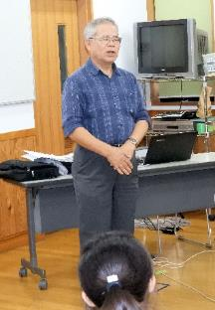 |  | 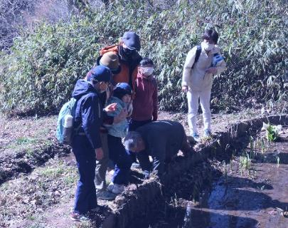 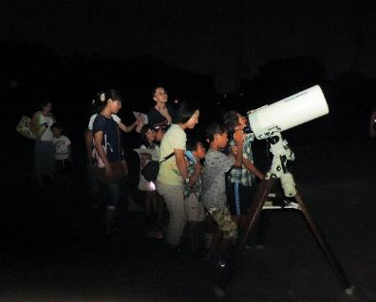

主な専門分野
（１） | 地質 |  | 荒川の再生、化石採集学習、天体、地質の成り立ち、宇宙線の測定他全般、古代中世の歴史 特に秩父平氏
（２） | 川の再生活動 |  | 50年前秩父のウナギは玉淀ダムで絶滅した(2019.9.12)出版

所有資格、経歴

所有資格 | 環境カウンセラー(市民) 環境再生医上級 中学校理科専修 高等学校理科１級 秩父学検定上級 第一級小型船舶操縦士 第二級アマチュア無線技士 他
経歴 | 私立高校物理、数学の教諭、中学校教諭理科、技術家庭、社会の教諭１９年、教頭７年、小・中学校長４校１１年、大学非常勤講師９年 ちちぶ観光ガイドの会会長
地域等での活動（複数記載可）
所属又は主催団体 |  |  | 団体や個人の活動紹介HP
秩父ミューズパーク公園インストラクター代表、秩父市環境市民会議副会長、秩父Petitジオミュージアム館長、アストレア大滝天体観測所長 |  |  | 現地主義、実証主義が信条のため、日本のみならず外国の皆既日食観測、ジオパークの研究を行う。日本のジオパーク４４カ所は全て踏査した。歴史科学にも関心を持ち、講演講座観光に活用している。

環境学習指導可能エリア
全市町村対応可／地域限定 |  | ※ 地域限定の場合：市町村・地域名 |  |  |  | 具体的な場所がある場合
全市町村
講座スタイル（複数〇可） |  | 対象（複数〇可）
講義 | 体験活動 | 未就学児 | 小学生 | 中学生 | 高校生 | 一般（大人） | 事業者
○ | ○ |  | ○ | ○ | ○ | ○ | ○

連絡先 |  |  |  | ※連絡先非公表の場合又は電話連絡を御希望の場合は、環境政策課 （０４８－８３０－３０１９）へお問い合わせください
MAIL | snaito@sannet.ne.jp
環境学習指導等の活動実績
全体 | 回数 | 環境学習への延べ参加人数
活動回数 | 年間20回以上 | 80+α |  | 実際には年間20回以上の環境活動を行っている。 以下に特別な活動のみ記載。

主な活動実績の紹介 |  |  |  |  | ※１枚に収まる範囲で記載願います
年 月 | 活動内容（環境学習のテーマ） |  |  | 依頼団体 |  | 主な対象 | 参加人数
2023/8 | 夏休み児童生徒大血川ジオ・天体体験学習会 国立公園内に新設した「秩父帯大血川ビジターセンター」で、「火山灰を洗う」「石灰岩をみがく」等、実習として募集した。 |  |  |  |  | 児童生徒 一般
2023/10 | 写真展を実施 「秩父地域で住民と共生する野生生物の生態とたくましさを記録する」 |  |  |  |  | 一般 | ６０名
2023/8～2024/3 | 書籍 「秩父の野生生物 －哺乳類を中心として－」 作成編集 ３月31日付けで出版予定 |  |  |  |  | サイサン環境保全基金助成
2024/2 | 研究報告会 「八重山諸島で秩父帯の証拠を探す」 石垣島、竹富島、竹富島でチャート、石灰岩を探し、西表島の環境保全について語った。 |  |  |  |  | 一般 | ２０名

以下は選択用の記載ですので、修正等は行わないでください

参照リスト
該当の有無 | ○ | ○
 | - | ×

年代 | 20代
 | 30代
 | 40代
 | 50代
 | 60代
 | 70代
 | 80代
 | 90代

活動エリア | 全市町村
 | 地域限定

主な専門分野 | 自然への愛着
 | 生態系・生物多様性
 | 水質
 | 川の再生活動
 | 大気
 | 地質
 | 地球温暖化
 | 資源・エネルギー
 | 産業
 | 消費生活・衣食住
 | 公害・化学物質
 | ３Ｒ
 | SDGs

日付 | 1月
 | 2月
 | 3月
 | 4月
 | 5月
 | 6月
 | 7月
 | 8月
 | 9月
 | 10月
 | 11月
 | 12月

82中山正則
埼玉県環境アドバイザー活動紹介個票 |  |  |  |  |  |  |  | 検索用一覧に戻る

名前 |  | ふりがな |  | 年代 | 所在市町村
中山 正則 |  | なかやま まさのり |  | 60代 | さいたま市

顔写真又はイラスト |  | 活動状況の写真（1～２枚）
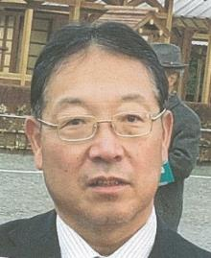 |  | 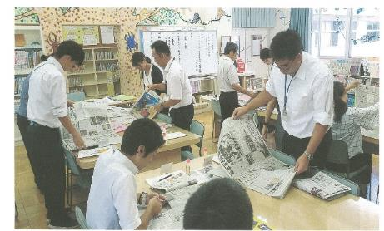 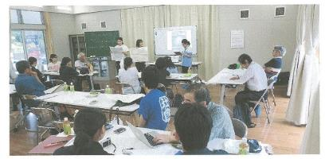

主な専門分野
（１） | 川の再生活動 |  | 環境教育、学校教育における河川に関する学問（理・社・総合）
（２） | 川の再生活動 |  | 埼玉県の河川史：河川の渡河点の変還（渡し舟、渡し場、橋）

所有資格、経歴

所有資格 | 学芸員、学校図書館司書教諭、小学校専修免許、中学校社会、高校社会の教員免許
経歴 | 元川の国アドバイザー、埼玉県「埼玉の水」副教本編集委員、国土交通省「荒川読本」編集委員、埼玉県荒川総合調査調査員、埼玉県中川水系総合調査調査員、春日部市庄和町史編集委員 等
地域等での活動（複数記載可）
所属又は主催団体 |  |  | 団体や個人の活動紹介HP
埼玉県社会科教育研究会、埼玉地理学会、埼玉県地方史研究会、NPO法人越谷市郷土研究会、日本地理学会、日本生活科・総合的学習教育学会 |  |  | 日本社会科教育学会 日本地理教育学会 越谷市立西方小学校

環境学習指導可能エリア
全市町村対応可／地域限定 |  | ※ 地域限定の場合：市町村・地域名 |  |  |  | 具体的な場所がある場合
全市町村 |  |  |  |  |  | 荒川流域 江戸川流域 中川流域
講座スタイル（複数〇可） |  | 対象（複数〇可）
講義 | 体験活動 | 未就学児 | 小学生 | 中学生 | 高校生 | 一般（大人） | 事業者
○ | ○ |  | ○ | ○ | ○ | ○

連絡先 |  |  |  | ※連絡先非公表の場合又は電話連絡を御希望の場合は、環境政策課 （０４８－８３０－３０１９）へお問い合わせください
MAIL | nakayama@mug.biglobe.ne.jp
環境学習指導等の活動実績
全体 | 回数 | 環境学習への延べ参加人数
活動回数 | 10 | 269

主な活動実績の紹介 |  |  |  |  | ※１枚に収まる範囲で記載願います
年 月 | 活動内容（環境学習のテーマ） |  |  | 依頼団体 |  | 主な対象 | 参加人数
令和元年 10～12月 | 水質調査の手法や学校周辺の水質調査 できる場所の紹介 （事前打合せ） |  |  | 浦和実業高校 |  | 高校生
令和元年 11月 | ESDや学校環境教育に関する授業を通しての教員研修指導 |  |  | 神奈川県 横浜市立恩田小学校 |  | 教員 | 40
令和元年 11月 | 地域の環境調査に基づく授業に関する 指導助言 |  |  | 茨城県大子町教育委員会 大子町立生瀬中学校 |  | 教員 筑波大学院生 | 20
令和元年 ９月 | ESDや学校環境教育に関する授業を通しての 教員研修指導 |  |  | 神奈川県 横浜市立恩田小学校 |  | 教員 | 40
令和元年 ８月 | 沖縄県宮古島における地下水脈の有効利用と地下ダムによる農業推移の現地研修会 |  |  | 埼玉県中学校 地理教育研究会 |  | 教員 | 8
令和元年 ８月 | 新聞記事を活用したNIEや環境教育等の教員研修指導 |  |  | 埼玉県三郷市立 彦郷小学校 |  | 教員 | 35
令和元年 ８月 | 荒川の洪水とその対策 現地研修会協力 |  |  | 埼玉県 社会科 教育研究会 |  | 教員 | 40
令和元年 ８月 | 地域の環境教育実施のための フィールドワーク研修会指導 |  |  | 茨城県大子町教育委員会と筑波大学連携事業と日本地理学会 |  | 教員+大学関係 | 50
令和元年 ８月 | 国土交通省 荒川上流河川事務所管内の洪水防止施設の見学と講義協力 |  |  | 埼玉県社会科教育研究会と国土交通省 |  | 教員 | 30
令和元年 ８月 | 地域の環境教育実施のための フィールドワーク研修の見学会事前調査 （久慈川周辺） |  |  | 茨城県大子町教育委員会と日本地理学会 他 |  | 教委関係+大学 | 6

 | 上記以外に指導教員として越谷市内小学校での理科・社会・総合の時間の環境教育・河川関係の授業指導あり

以下は選択用の記載ですので、修正等は行わないでください

参照リスト
該当の有無 | ○ | ○
 | - | ×

年代 | 20代
 | 30代
 | 40代
 | 50代
 | 60代
 | 70代
 | 80代
 | 90代

活動エリア | 全市町村
 | 地域限定

主な専門分野 | 自然への愛着
 | 生態系・生物多様性
 | 水質
 | 川の再生活動
 | 大気
 | 地質
 | 地球温暖化
 | 資源・エネルギー
 | 産業
 | 消費生活・衣食住
 | 公害・化学物質
 | ３Ｒ
 | SDGs

日付 | 1月
 | 2月
 | 3月
 | 4月
 | 5月
 | 6月
 | 7月
 | 8月
 | 9月
 | 10月
 | 11月
 | 12月

83西川裕美
埼玉県環境アドバイザー活動紹介個票 |  |  |  |  |  |  |  | 検索用一覧に戻る

名前 |  | ふりがな |  | 年代 | 所在市町村
西川裕美 |  | ニシカワヒロミ |  | 60代 | 北本市

顔写真又はイラスト |  | 活動状況の写真（1～２枚）
 |  | 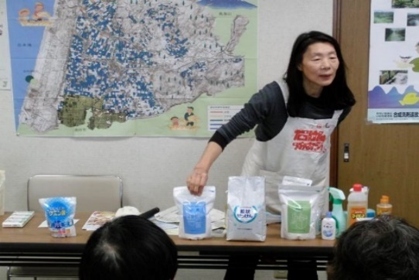 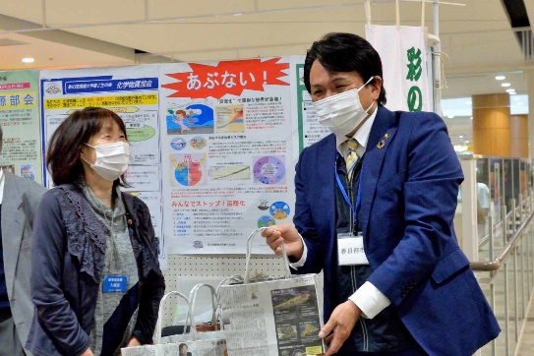

活動のPR |  | 環境に優しいナチュラルクリーニング実演（35年）。環境・地球温暖化へ配慮したごみ減量28年（段ボールコンポスト・新聞紙エコバックの普及）。の有害化学物質を避ける

主な専門分野
（１） | 消費生活・衣食住 |  | 環境に優しい生活提案（ナチュラルクリーニング実演。有害化学物質を避ける）ゴミ減量提案（ダンボールコンポスト・新聞エコバック普及）。フェアトレードの仕組みと消費生活。
（２） | 川の再生活動 |  | 水の大切さや日常生活で出来る節水・家庭排水への配慮実演。水の循環。水質調査。生物多様性。

所有資格、経歴

所有資格 | NACS-J自然観察指導員、プロジェクトWET JAPANエデュケーター、消費者被害防止サポーター
経歴 | 元川の国アドバイザー、北本市ごみ減量等推進市民会議理事、市民大学きたもと学苑講師、フェアトレード20年支援、川の水質調査活動（20年）、水の汚染を守る活動（35年）、段ボールコンポスト8年
地域等での活動（複数記載可）
所属又は主催団体 |  |  | 団体や個人の活動紹介HP
環境大学修了生の会、北本市ごみ減量推進市民会議、きれいな水といのちを守る東日本連絡会、荒川流域ネットワーク

環境学習指導可能エリア
全市町村対応可／地域限定 |  | ※ 地域限定の場合：市町村・地域名 |  |  |  | 具体的な場所がある場合
全市町村
講座スタイル（複数〇可） |  | 対象（複数〇可）
講義 | 体験活動 | 未就学児 | 小学生 | 中学生 | 高校生 | 一般（大人） | 事業者
○ | ○ | 〇 | ○ | ○ | ○ | ○ | -

連絡先 |  |  |  | ※連絡先非公表の場合又は電話連絡を御希望の場合は、環境政策課 （０４８－８３０－３０１９）へお問い合わせください
MAIL | hi-ro-24@galaxy.ocn.ne.jp
環境学習指導等の活動実績
全体 | 回数 | 環境学習への延べ参加人数
活動回数 | 11回 | 多数

主な活動実績の紹介 |  |  |  |  | ※１枚に収まる範囲で記載願います
年 月 | 活動内容（環境学習のテーマ） |  |  | 依頼団体 |  | 主な対象 | 参加人数
2月 | ごみ減量（ごみ減量の提案） |  |  | 北本市ごみ減量推進市民会議 |  | 自治会ごみ減量推進委員 | 135人
3月 | 環境問題啓発（新聞エコバック紹介） |  |  | 桜木公民館まつり |  | 住民 | 多数
3月 | 環境問題啓発（新聞エコバック紹介） |  |  | 春日部フォーラム |  | 住民 | 多数
5月 | ナチュラルクリーニング |  |  | 生活クラブ熊谷ブロックエコカフェ |  | 組合員 | 20人
5月 | 北本市ごみ減量市民会議の組織と活動 |  |  | 行田環境市民フォーラム |  | 会員 | 10人
10月 | 上手な洗濯講座 |  |  | 生活クラブ生協 |  | 組合員他 | 10人
10月 | ごみ減量等推進市民会議、展示会・啓発（段ボールコンポスト・エコバック実演） |  |  | 北本市ごみ減量市民会議 |  | 市役所ホール来場者 | ４５０人
11月 | ごみ減量（段ボールコンポスト・新聞紙バック） |  |  | 北本市福祉まつり |  | 来場者 | 多数
11月 | ごみ減量（段ボールコンポスト・新聞紙バック） |  |  | 蓮田・白岡衛生組合エコまつり |  | 来場者 | 多数
12月 | PFASについて説明 |  |  | 生活クラブ環境平和委員会 |  | 組合員 | 25人
12月 | ごみ減量（段ボールコンポスト・新聞紙バック） |  |  | 春日部市ぽぽらフェスティバル |  | 来場者 | 多数

以下は選択用の記載ですので、修正等は行わないでください

参照リスト
該当の有無 | ○ | ○
 | - | ×

年代 | 20代
 | 30代
 | 40代
 | 50代
 | 60代
 | 70代
 | 80代
 | 90代

活動エリア | 全市町村
 | 地域限定

主な専門分野 | 自然への愛着
 | 生態系・生物多様性
 | 水質
 | 川の再生活動
 | 大気
 | 地質
 | 地球温暖化
 | 資源・エネルギー
 | 産業
 | 消費生活・衣食住
 | 公害・化学物質
 | ３Ｒ
 | SDGs

日付 | 1月
 | 2月
 | 3月
 | 4月
 | 5月
 | 6月
 | 7月
 | 8月
 | 9月
 | 10月
 | 11月
 | 12月

88長谷川孝雄
埼玉県環境アドバイザー活動紹介個票 |  |  |  |  |  |  |  | 検索用一覧に戻る

名前 |  | ふりがな |  | 年代 | 所在市町村
長谷川 孝雄 |  | はせがわ たかお |  | 70代 | 戸田市

顔写真又はイラスト |  | 活動状況の写真（1～２枚）
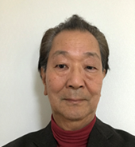 |  | 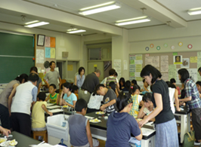 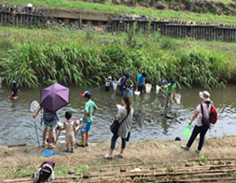

主な専門分野
（１） | 水質 |  | 簡易な水質測定(濁度、色度、透視度、pH、COD等)と原因調査
（２） | 川の再生活動 |  | 水質改善と水辺の生きもの調査

所有資格、経歴

所有資格 | 公害防止管理者水質1種、技術士(上下水道部門)
経歴 | 水処理機器の研究開発、川の国アドバイザー、元戸田市下水道ビジョン検討委員会委員、戸田市上下水道経営審議会委員
地域等での活動（複数記載可）
所属又は主催団体 |  |  | 団体や個人の活動紹介HP
戸田の川を考える会、埼玉県河川環境団体連絡協議会、蕨子ども科学教室 |  |  | ・子ども科学教室の開催 ・河川水質調査の実施 ・水辺の生きもの調査

環境学習指導可能エリア
全市町村対応可／地域限定 |  | ※ 地域限定の場合：市町村・地域名 |  |  |  | 具体的な場所がある場合
全市町村
講座スタイル（複数〇可） |  | 対象（複数〇可）
講義 | 体験活動 | 未就学児 | 小学生 | 中学生 | 高校生 | 一般（大人） | 事業者
○ | ○ |  | ○ | ○

連絡先 |  |  |  | ※連絡先非公表の場合又は電話連絡を御希望の場合は、環境政策課 （０４８－８３０－３０１９）へお問い合わせください
MAIL | hasegawa1950jp@yahoo.co.jp
環境学習指導等の活動実績
全体 | 回数 | 環境学習への延べ参加人数
活動回数 | ７回 | ４２５人

主な活動実績の紹介 |  |  |  |  | ※１枚に収まる範囲で記載願います
年 月 | 活動内容（環境学習のテーマ） |  |  | 依頼団体 |  | 主な対象 | 参加人数
平成元年６月 | 現地で笹目川の水質調査を行うとともに、周辺のゴミを集めて環境意識の向上を図る |  |  | イオンチアーズクラブ |  | 小学生 | １０名
平成元年７月 | 下水排水路を実地調査し、排水路で採水した水の処理実験と水質調査を行った |  |  | 戸田市立北中学校 |  | 中学生 | ３０名
平成元年７月 | 荒川、見沼代用水、戸田ボートコースの歴史とあゆみを現地調査と講義で説明 |  |  | 戸田市立北中学校 |  | 中学生 | ３０名
平成元年７月 | pH指示薬を「化学インク」として用いたぬり絵。酸性やアルカリ性を色で把握することを学ぶ |  |  | 戸田市の地区サマースクール戸田市「人材の森」経由 |  | 小学生 | ４０名
平成元年８月 | ストローを用いて正多面体を作り、シャボン液で幕を張り表面張力の理解を助ける |  |  | 戸田市の地区サマースクール戸田市「人材の森」経由 |  | 小学生 | ４０名
平成元年８月 | 笹目川で川遊びと生き物調査。前日から仕掛けておいた網で生きものを捕獲し・種類調査 |  |  | 川の愛護３団体の共催 |  | 子どもと成人 | １２５名
平成元年８月 | 小学４年生の総合学習として、川の汚れについて「私たちに何が出来、どうするか」というテーマの討論のサポートを行う |  |  | 戸田第二小学校 |  | 小学４年生 | １５０名 (３０名✖５ クラス)

以下は選択用の記載ですので、修正等は行わないでください

参照リスト
該当の有無 | ○ | ○
 | - | ×

年代 | 20代
 | 30代
 | 40代
 | 50代
 | 60代
 | 70代
 | 80代
 | 90代

活動エリア | 全市町村
 | 地域限定

主な専門分野 | 自然への愛着
 | 生態系・生物多様性
 | 水質
 | 川の再生活動
 | 大気
 | 地質
 | 地球温暖化
 | 資源・エネルギー
 | 産業
 | 消費生活・衣食住
 | 公害・化学物質
 | ３Ｒ
 | SDGs

日付 | 1月
 | 2月
 | 3月
 | 4月
 | 5月
 | 6月
 | 7月
 | 8月
 | 9月
 | 10月
 | 11月
 | 12月

89長谷川雅彦
埼玉県環境アドバイザー活動紹介個票 |  |  |  |  |  |  |  | 検索用一覧に戻る

名前 |  | ふりがな |  | 年代 | 所在市町村
長谷川雅彦 |  | はせがわまさひこ |  | 40代 | 三郷市

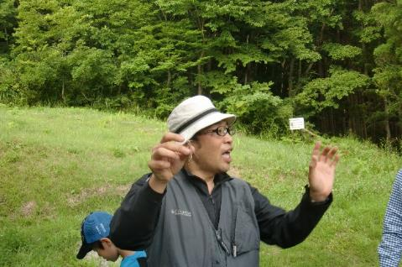
顔写真又はイラスト |  | 活動状況の写真（1～２枚）
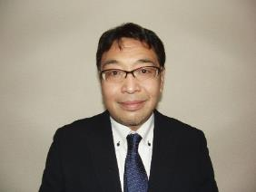

主な専門分野
（１） | 生態系・生物多様性 |  | 昆虫を中心とした自然環境学習
（２） | 川の再生活動 |  | ホタルをテーマとした川の自然環境学習

所有資格、経歴

所有資格
経歴 | 〇学校法人東京コミュニケーションアート専門学校 自然環境科の教員として、ネイチャーガイド・環境調査員の育成を行う。 〇㈱ツインリンクもてぎ 森の探見ミュージアム「ハローウッズ」に研究員・解説員として勤務 〇長野県 佐久市昆虫体験昆虫館 に研究員・解説員として勤務
地域等での活動（複数記載可）
所属又は主催団体 |  |  | 団体や個人の活動紹介HP

環境学習指導可能エリア
全市町村対応可／地域限定 |  | ※ 地域限定の場合：市町村・地域名 |  |  |  | 具体的な場所がある場合
全市町村
講座スタイル（複数〇可） |  | 対象（複数〇可）
講義 | 体験活動 | 未就学児 | 小学生 | 中学生 | 高校生 | 一般（大人） | 事業者
○ | ○ | ○ | ○ | ○ | ○ | ○ | ○

連絡先 |  |  |  | ※連絡先非公表の場合又は電話連絡を御希望の場合は、環境政策課 （０４８－８３０－３０１９）へお問い合わせください
MAIL
環境学習指導等の活動実績
全体 | 回数 | 環境学習への延べ参加人数
活動回数 | 2回 | 35人

主な活動実績の紹介 |  |  |  |  | ※１枚に収まる範囲で記載願います
年 月 | 活動内容（環境学習のテーマ） |  |  | 依頼団体 |  | 主な対象 | 参加人数
2021-11-01 | ホタル地域づくり講習会 テーマ：カワニナについて① |  |  | 氷川神社 |  | 大人 | 20人
2021-12-01 | ホタル地域づくり講習会 テーマ：カワニナについて② |  |  | 氷川神社 |  | 大人 | 15人

以下は選択用の記載ですので、修正等は行わないでください

参照リスト
該当の有無 | ○ | ○
 | - | ×

年代 | 20代
 | 30代
 | 40代
 | 50代
 | 60代
 | 70代
 | 80代
 | 90代

活動エリア | 全市町村
 | 地域限定

主な専門分野 | 自然への愛着
 | 生態系・生物多様性
 | 水質
 | 川の再生活動
 | 大気
 | 地質
 | 地球温暖化
 | 資源・エネルギー
 | 産業
 | 消費生活・衣食住
 | 公害・化学物質
 | ３Ｒ
 | SDGs

日付 | 1月
 | 2月
 | 3月
 | 4月
 | 5月
 | 6月
 | 7月
 | 8月
 | 9月
 | 10月
 | 11月
 | 12月

95福田直
埼玉県環境アドバイザー活動紹介個票 |  |  |  |  |  |  |  | 検索用一覧に戻る

名前 |  | ふりがな |  | 年代 | 所在市町村
福田 直 |  | ふくだ ただし |  |  | 日高市

顔写真又はイラスト |  | 活動状況の写真（1～２枚）
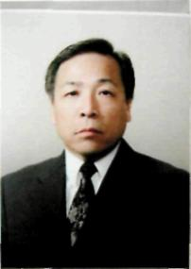 |  | 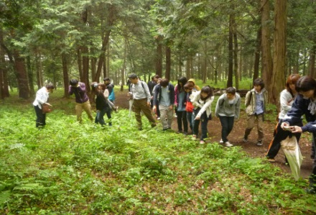 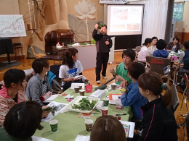

主な専門分野
（１） | 地質 |  | 土壌の性質・機能・生成等の解説、土壌劣化・侵食・砂漠化等の問題の解説、幼稚園、小・中・高における土壌教育
（２） | 川の再生活動 |  | 自然観察会を通して、河川の生きもの、水質などの調査・解説

所有資格、経歴

所有資格 | 自然観察指導員・筆跡診断士
経歴 | 大学教授
地域等での活動（複数記載可）
所属又は主催団体 |  |  | 団体や個人の活動紹介HP
環境教育研究所 |  |  | https://www.hissekikenkyujyo.com

環境学習指導可能エリア
全市町村対応可／地域限定 |  | ※ 地域限定の場合：市町村・地域名 |  |  |  | 具体的な場所がある場合
地域限定 |  | 県西部地区市町村
講座スタイル（複数〇可） |  | 対象（複数〇可）
講義 | 体験活動 | 未就学児 | 小学生 | 中学生 | 高校生 | 一般（大人） | 事業者
○ | ○ | ○ | ○ | ○ | ○ | ○ | ○

連絡先
電話 | ０４９－２５６－７５８１ |  |  | ※連絡先が非公表の方については、環境政策課 （０４８－８３０－３０１９）へお問い合わせください
FAX | ０４９－２５６－７５８２
MAIL | naoq-93@nifty..com
環境学習指導等の活動実績
全体 | 回数 | 環境学習への延べ参加人数
活動回数 | 6 | 164

主な活動実績の紹介 |  |  |  |  | ※１枚に収まる範囲で記載願います
年 月 | 活動内容（環境学習のテーマ） |  |  | 依頼団体 |  | 主な対象 | 参加人数
2024-04-29 | 入間川源流域の自然観察会（水生生物） |  |  | 環境教育研究所 |  | 小学生・保護者 | 58
2024-07-23 | 科学実験教室「里山の探究―ナラ枯れ現象から考える里山のあり方」 |  |  | 環境教育研究所 |  | 小学生・保護者 | 13
2024-07-25 | 入間川自然観察会「入間川のいきもの観察会及び調査会(水生生物・植生)」 |  |  | 環境教育研究所 |  | 小学生・保護者 | 41
2024-08-22 | 富士登山・自然観察会 |  |  | 環境教育研究所 |  | 小学生・保護者 | 35
令和６年11月2,10日 | 学校教育及び社会教育における土壌教材の開発・活用を探る：SDGs等の視点」 |  |  | 環境教育研究所 |  | 高校教員等 | 17
2023-05-20 | 指導者養成講座「識る学ぶ楽しむ自然の講座」 |  |  | けやの森自然塾 |  | 幼稚園・小・中学校教諭など | 40
2023-08-22 | 富士山登山及び自然観察 |  |  | けやの森自然塾 |  | 小学生・保護者 | 35
2023-07-25 | 科学実験教室「河川改修と河原の植物」 |  |  | 環境教育研究所 |  | 小学生 | 17
2023-07-25 | 科学実験教室「川のよごれと水生生物」 |  |  | 環境教育研究所 |  | 小学生 | 15
2023-07-25 | 科学実験教室「河川のゴミと人々の生活」 |  |  | 環境教育研究所 |  | 小学生 | 18
2023-07-13 | 入間川中流域の水生昆虫の生息調査 |  |  | けやの森自然塾 |  | 小学生 | 25
2023-05-20 | 指導者養成講座「識る学ぶ楽しむ自然の講座」 |  |  | けやの森自然塾 |  | 幼稚園・小・中学校教諭など | 40
令和元年７月 | 入間川源流域の自然調査・講話 |  |  | 狭山市学童保育室 |  | 幼稚園児・小学生・保護者 | 79人
令和元年６月 | 講演会「自然体験活動のすすめー環境リテラシーの育成」 |  |  | 狭山市・けやの森自然塾 |  | 大人 | 110人
令和元年６月 | 環境教育研修会 |  |  | けやの森自然塾 |  | 子ども～大人 | 59人
平成31年 ４月 | 入間川上流の生きもの調査及び解説 |  |  | けやの森幼稚園・自然塾 |  | 幼稚園児・小学生・保護者 | 67人
平成31年 ３月 | 環境教育講演会 |  |  | 埼玉県立久喜工業高等学校 |  | 生徒・教職員 | 520人
平成31年 １月 | イグルーキャンプ「雪の観察会」（３日間） |  |  | けやの森自然塾 |  | 幼稚園児・小学生・中学生 | 75人

以下は選択用の記載ですので、修正等は行わないでください

参照リスト
該当の有無 | ○ | ○
 | - | ×

年代 | 20代
 | 30代
 | 40代
 | 50代
 | 60代
 | 70代
 | 80代
 | 90代

活動エリア | 全市町村
 | 地域限定

主な専門分野 | 自然への愛着
 | 生態系・生物多様性
 | 水質
 | 川の再生活動
 | 大気
 | 地質
 | 地球温暖化
 | 資源・エネルギー
 | 産業
 | 消費生活・衣食住
 | 公害・化学物質
 | ３Ｒ
 | SDGs

日付 | 1月
 | 2月
 | 3月
 | 4月
 | 5月
 | 6月
 | 7月
 | 8月
 | 9月
 | 10月
 | 11月
 | 12月

98藤身諭
埼玉県環境アドバイザー活動紹介個票 |  |  |  |  |  |  |  | 検索用一覧に戻る

名前 |  | ふりがな |  | 年代 | 所在市町村
藤身 諭 |  | ふじみ さとし |  | 50代 | 所沢市

顔写真又はイラスト |  | 活動状況の写真（1～２枚）
 |  | 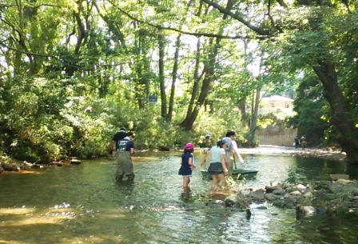

主な専門分野
（１） | 川の再生活動 |  | 川の環境の調べ方及び公表されている結果の解説
（２） | 水質 |  | 公表データや基準に係る解説

所有資格、経歴

所有資格 | 環境計量士（濃度関係）、公害防止管理者（水質第1種、ダイオキシン類関係）、 技術士（建設部門：建設環境）
経歴 | 元川の国アドバイザー、元環境教育アシスタント
地域等での活動（複数記載可）
所属又は主催団体 |  |  | 団体や個人の活動紹介HP
柳瀬川をきれいにする会

環境学習指導可能エリア
全市町村対応可／地域限定 |  | ※ 地域限定の場合：市町村・地域名 |  |  |  | 具体的な場所がある場合
地域限定 |  | 所沢市、さいたま市中心
講座スタイル（複数〇可） |  | 対象（複数〇可）
講義 | 体験活動 | 未就学児 | 小学生 | 中学生 | 高校生 | 一般（大人） | 事業者
○ |  |  | ○ | ○ | ○ | ○

連絡先 |  |  |  | ※連絡先非公表の場合又は電話連絡を御希望の場合は、環境政策課 （０４８－８３０－３０１９）へお問い合わせください
MAIL
環境学習指導等の活動実績
全体 | 回数 | 環境学習への延べ参加人数
活動回数 | 3 | 57人

主な活動実績の紹介 |  |  |  |  | ※１枚に収まる範囲で記載願います
年 月 | 活動内容（環境学習のテーマ） |  |  | 依頼団体 |  | 主な対象 | 参加人数
令和元年8月 | 柳瀬川クリーン作戦、川がき（川の清掃活動、カヌー体験） |  |  | 柳瀬川をきれいにする会（所属団体） |  | 地域住民 | 30人
令和元年6月 | 流域一斉の水質調査 |  |  | 東川を愛する会 |  | 地域住民、中学生 | 7人
令和元年5月 | 柳瀬川クリーン作戦(川の清掃活動） |  |  | 柳瀬川をきれいにする会（所属団体） |  | 地域住民 | 20人

以下は選択用の記載ですので、修正等は行わないでください

参照リスト
該当の有無 | ○ | ○
 | - | ×

年代 | 20代
 | 30代
 | 40代
 | 50代
 | 60代
 | 70代
 | 80代
 | 90代

活動エリア | 全市町村
 | 地域限定

主な専門分野 | 自然への愛着
 | 生態系・生物多様性
 | 水質
 | 川の再生活動
 | 大気
 | 地質
 | 地球温暖化
 | 資源・エネルギー
 | 産業
 | 消費生活・衣食住
 | 公害・化学物質
 | ３Ｒ
 | SDGs

日付 | 1月
 | 2月
 | 3月
 | 4月
 | 5月
 | 6月
 | 7月
 | 8月
 | 9月
 | 10月
 | 11月
 | 12月

114茂木幸蔵
埼玉県環境アドバイザー活動紹介個票 |  |  |  |  |  |  |  | 検索用一覧に戻る

名前 |  | ふりがな |  | 年代 | 所在市町村
茂木 幸蔵 |  | もぎ こうぞう |  | 70代 | 行田市

顔写真又はイラスト |  | 活動状況の写真（1～２枚）
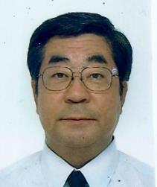 |  | 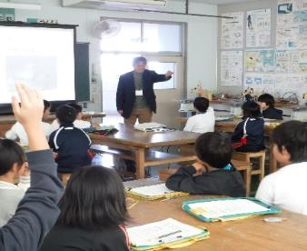 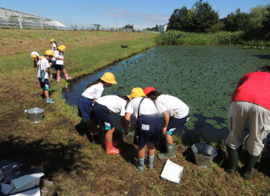

主な専門分野
（１） | 生態系・生物多様性 |  | 自然環境における生きものの観察会を通して生物多様性を解説、主に鳥類。
（２） | 川の再生活動 |  | 県内の河川の学習と地域での河川清掃と周辺環境での生きもの調査

所有資格、経歴

所有資格 | こども環境管理士、ビオトープ管理士、NACS-J自然観察指導員
経歴 | 川の国アドバイザー、元行田市環境審議会委員2期、地域の河川清掃団体にて10年以上活動など、彩の国環境大学修了生の会役員
地域等での活動（複数記載可）
所属又は主催団体 |  |  | 団体や個人の活動紹介HP
行田環境市民フォーラム/行田ナチュラリストネットワーク会員 |  |  | https://www.city.gyoda.lg.jp
日本野鳥の会埼玉幹事 |  |  | http://www.wbsj-saitama.org/
忍川の環境に親しむ会

環境学習指導可能エリア
全市町村対応可／地域限定 |  | ※ 地域限定の場合：市町村・地域名 |  |  |  | 具体的な場所がある場合
全市町村
講座スタイル（複数〇可） |  | 対象（複数〇可）
講義 | 体験活動 | 未就学児 | 小学生 | 中学生 | 高校生 | 一般（大人） | 事業者
○ | ○ | ○ | ○ | ○ | ○ | ○ | ○

連絡先 |  |  |  | ※連絡先非公表の場合又は電話連絡を御希望の場合は、環境政策課 （０４８－８３０－３０１９）へお問い合わせください
MAIL | mogi3143box@yahoo.co.jp
環境学習指導等の活動実績
全体 | 回数 | 環境学習への延べ参加人数
活動回数 | 12 | 360人

主な活動実績の紹介 |  |  |  |  | ※１枚に収まる範囲で記載願います
年 月 | 活動内容（環境学習のテーマ） |  |  | 依頼団体 |  | 主な対象 | 参加人数
令和2年 11月 | 自然エネルギーと節電 |  |  | 行田市小学校 |  | 小学生 | 13人
令和2年 11月 | 自然エネルギーと節電 |  |  | 行田市小学校 |  | 小学生 | 66人
令和2年 11月 | 生物多様性 |  |  | 行田市小学校 |  | 小学生 | 79人
令和2年 12月 | 忍川清掃活動 |  |  | 忍川環境を守る会 |  | 大人 | 16人
令和2年 12月 | 忍川活動（標識設置作業） |  |  | 忍川の自然に親しむ会 |  | 大人 | 10人
令和５年 7月 | 忍川美化活動（生きもの調査） |  |  | 忍川の自然に親しむ会 |  | 会員 | 10人
令和５年 ８月 | 大宮氷川参道を歩く気温測定自然観察 |  |  | 彩の国環境大学修了生の会 |  | 会員 | 6人
令和５年 ９月 | 生物多様性（水生生物） |  |  | 行田市小学校（２校） |  | 小学生 | 95人
令和５年 ９月 | 秋の生態園 自然観察会 |  |  | 環境科学国際センター |  | 親子・一般の方 | 45人
令和５年 ９月 | 生物多様性（水生生物観察） |  |  | 加須市 |  | 小学生 | 25人
令和５年10月 | 自然エネルギーと節電 |  |  | 行田市小学校（３校） |  | 小学生 | 80人
令和６年 １月 | 食品ロス |  |  | 行田市小学校 |  | 小学校 | 30人
令和６年 ２月 | 食品ロス |  |  | 行田市小学校 |  | 小学校 | 60人
令和６年 ３月 | 野鳥観察会（生物多様性） |  |  | 彩の国環境大学修了生の会 |  | 会員 | 7人

以下は選択用の記載ですので、修正等は行わないでください

参照リスト
該当の有無 | ○ | ○
 | - | ×

年代 | 20代
 | 30代
 | 40代
 | 50代
 | 60代
 | 70代
 | 80代
 | 90代

活動エリア | 全市町村
 | 地域限定

主な専門分野 | 自然への愛着
 | 生態系・生物多様性
 | 水質
 | 川の再生活動
 | 大気
 | 地質
 | 地球温暖化
 | 資源・エネルギー
 | 産業
 | 消費生活・衣食住
 | 公害・化学物質
 | ３Ｒ
 | SDGs

日付 | 1月
 | 2月
 | 3月
 | 4月
 | 5月
 | 6月
 | 7月
 | 8月
 | 9月
 | 10月
 | 11月
 | 12月

125吉田俊彦
埼玉県環境アドバイザー活動紹介個票 |  |  |  |  |  |  |  | 検索用一覧に戻る

名前 |  | ふりがな |  | 年代 | 所在市町村
吉田 俊彦 |  | よしだ としひこ |  | 50代 | 入間市

顔写真又はイラスト |  | 活動状況の写真（1～２枚）
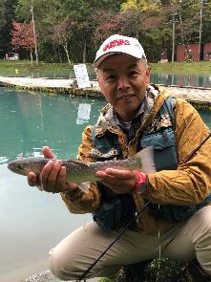 |  | 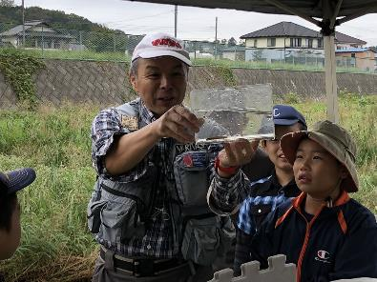 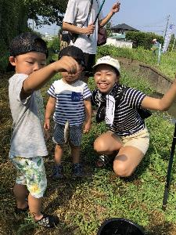

主な専門分野
（１） | 川の再生活動 |  | 漁協と協力した在来魚類の産卵床造成への協力など
（２） | 自然への愛着 |  | 魚釣りを通じ埼玉の川に郷土愛を持ってもらう活動

所有資格、経歴

所有資格 | 埼玉県漁場管理委員
経歴 | 元川の国アドバイザー
地域等での活動（複数記載可）
所属又は主催団体 |  |  | 団体や個人の活動紹介HP
NPO法人バーブレスフック普及協会 |  |  | http://npo-barblesshook.com/

環境学習指導可能エリア
全市町村対応可／地域限定 |  | ※ 地域限定の場合：市町村・地域名 |  |  |  | 具体的な場所がある場合
全市町村
講座スタイル（複数〇可） |  | 対象（複数〇可）
講義 | 体験活動 | 未就学児 | 小学生 | 中学生 | 高校生 | 一般（大人） | 事業者
○ | ○ |  | ○ | ○ | ○ | ○ | ○

連絡先 |  |  |  | ※連絡先非公表の場合又は電話連絡を御希望の場合は、環境政策課 （０４８－８３０－３０１９）へお問い合わせください
MAIL | office@npo-barblesshook.com
環境学習指導等の活動実績
全体 | 回数 | 環境学習への延べ参加人数
活動回数 | 8 | 約160名

主な活動実績の紹介 |  |  |  |  | ※１枚に収まる範囲で記載願います
年 月 | 活動内容（環境学習のテーマ） |  |  | 依頼団体 |  | 主な対象 | 参加人数
2024-05-22 | いるま川いきものさがし |  |  | NPO法人AIKURU |  | 児童とその親 | 22
2024-07-26 | 青少年居場所事業・霞川釣り体験 |  |  | AIKURUフリーベース |  | 中高生 | 15
2024-07-26 | 入間川川耕して |  |  | NPO法人AIKURU |  | 入間市民 | 20
2024-08-02 | 霞川・夏休み親子釣り体験 |  |  | バーブレスフック普及協会 |  | 学童とその親 | 18
2024-08-25 | 青少年居場所事業・霞川釣り体験 |  |  | ゴリラの勉強会 |  | 中高生 | 20
2024-09-28 | 不老川・ザリガニ獲り体験 |  |  | NPO法人AIKURU |  | 児童とその親 | 20
2024-11-04 | 青少年居場所事業・ブラックバス釣り体験 |  |  | AIKURUフリーベース |  | 中高生 | 15
2024-11-06 | いるま川秋のいきものさがし |  |  | NPO法人AIKURU |  | 学童とその親 | 15
2025-01-26 | 入間川笹伏せ・蛇籠・生きもの観察 |  |  | NPO法人AIKURU |  | 学童とその親 | 18

以下は選択用の記載ですので、修正等は行わないでください

参照リスト
該当の有無 | ○ | ○
 | - | ×

年代 | 20代
 | 30代
 | 40代
 | 50代
 | 60代
 | 70代
 | 80代
 | 90代

活動エリア | 全市町村
 | 地域限定

主な専門分野 | 自然への愛着
 | 生態系・生物多様性
 | 水質
 | 川の再生活動
 | 大気
 | 地質
 | 地球温暖化
 | 資源・エネルギー
 | 産業
 | 消費生活・衣食住
 | 公害・化学物質
 | ３Ｒ
 | SDGs

日付 | 1月
 | 2月
 | 3月
 | 4月
 | 5月
 | 6月
 | 7月
 | 8月
 | 9月
 | 10月
 | 11月
 | 12月

127吉田征人
埼玉県環境アドバイザー活動紹介個票 |  |  |  |  |  |  |  | 検索用一覧に戻る

名前 |  | ふりがな |  | 年代 | 所在市町村
吉田征人 |  | よしだゆくひと |  | 70代 | 鴻巣市

顔写真又はイラスト |  | 活動状況の写真（1～２枚）
 |  | 

主な専門分野
（１） | 地球温暖化 |  | 地球温暖化防止コミニュケーターとして講演活動。
（２） | 川の再生活動 |  | 小学生対象に川の環境学習（透視度・PH・COD・生き物観察など）の活動

所有資格、経歴

所有資格 | 元環境省地球温暖化防止コミニュケーター、騒音関係公害防止管理者、一級土木施工管理技士
経歴 | 彩の国環境大学修了、地球温暖化防止活動推進員、元川の国アドバイザー、元鴻巣市環境審議会委員
地域等での活動（複数記載可）
所属又は主催団体 |  |  | 団体や個人の活動紹介HP
鴻巣の環境を考える会、ふきあげ環境フォーラム |  |  | 元荒川の清掃活動、小学生に川の環境学習、夏休み講座（地元図書館にて）

環境学習指導可能エリア
全市町村対応可／地域限定 |  | ※ 地域限定の場合：市町村・地域名 |  |  |  | 具体的な場所がある場合
全市町村 |  |  |  |  |  | 元荒川地域（熊谷・行田・鴻巣）
講座スタイル（複数〇可） |  | 対象（複数〇可）
講義 | 体験活動 | 未就学児 | 小学生 | 中学生 | 高校生 | 一般（大人） | 事業者
○ | ○ | - | ○ | ○ | ○ | ○

連絡先 |  |  |  | ※連絡先非公表の場合又は電話連絡を御希望の場合は、環境政策課 （０４８－８３０－３０１９）へお問い合わせください
MAIL | yoshiyuku6060@outlook.jp
環境学習指導等の活動実績
全体 | 回数 | 環境学習への延べ参加人数
活動回数 | 13 | 673

主な活動実績の紹介 |  |  |  |  | ※１枚に収まる範囲で記載願います
年 月 | 活動内容（環境学習のテーマ） |  |  | 依頼団体 |  | 主な対象 | 参加人数
令和4年8月 | 環境学習（優しい地球温暖化の話し） |  |  | 鴻巣市立大芦放課後児童クラブ |  | 小学生 | 27
令和4年７月 | 川の環境学習（水質しらべと生き物の自然観察） |  |  | 鴻巣市立吹上小学校 |  | 小学4年生 | 110
令和3年6月 | 川の環境学習（水質しらべと生き物の自然観察） |  |  | 鴻巣市立吹上小学校 |  | 小学4年生 | 89
令和2年1月 | 環境学習（地球温暖化と私たちの暮らし） |  |  | 大芦放課後児童クラブ |  | 小学生 | 30
令和元年10月 | 川の環境学習（水質調査や生き物観察など） |  |  | 鴻巣市立吹上小学校 |  | 小学4年生 | 79
令和元年８月 | 優しい地球温暖化・二十四節気のクイズなど |  |  | 小谷学童 |  | 小学生 | 24
令和元年８月 | 優しい地球温暖化・二十四節気のクイズなど |  |  | 鴻巣市吹上児童クラブ |  | 小学生 | 75
令和元年８月 | 優しい地球温暖化・二十四節気のクイズなど |  |  | 鴻巣市下忍児童クラブ |  | 小学生 | 53
令和元年７月 | 夏休み環境学習（優しい地球温暖化） |  |  | 吹上図書館 |  | 小学生３年生～成人まで | 12
令和元年６月 | 川の環境学習（水質調査や生き物観察など） |  |  | 鴻巣市立下忍小学校 |  | 小学4年生 | 48
令和元年６月 | 川の環境学習（水質調査や生き物観察など） |  |  | 鴻巣市立常光小学校 |  | 小学４年生 | 38
令和元年５月 | 川の環境学習（水質調査や生き物観察など） |  |  | 鴻巣市立中央小学校 |  | 小学5年生 | 58
平成３１年１月 | 地球温暖化と私たちのくらし、クールチョイスなど |  |  | 鴻巣市馬室放課後児童クラブ |  | 小学生 | 30

以下は選択用の記載ですので、修正等は行わないでください

参照リスト
該当の有無 | ○ | ○
 | - | ×

年代 | 20代
 | 30代
 | 40代
 | 50代
 | 60代
 | 70代
 | 80代
 | 90代

活動エリア | 全市町村
 | 地域限定

主な専門分野 | 自然への愛着
 | 生態系・生物多様性
 | 水質
 | 川の再生活動
 | 大気
 | 地質
 | 地球温暖化
 | 資源・エネルギー
 | 産業
 | 消費生活・衣食住
 | 公害・化学物質
 | ３Ｒ
 | SDGs

日付 | 1月
 | 2月
 | 3月
 | 4月
 | 5月
 | 6月
 | 7月
 | 8月
 | 9月
 | 10月
 | 11月
 | 12月

128𠮷野修弘
埼玉県環境アドバイザー活動紹介個票 |  |  |  |  |  |  |  | 検索用一覧に戻る

名前 |  | ふりがな |  | 年代 | 所在市町村
𠮷野 修弘 |  | よしの のぶひろ |  | 60代 | 川口市

顔写真又はイラスト |  | 活動状況の写真（1～２枚）
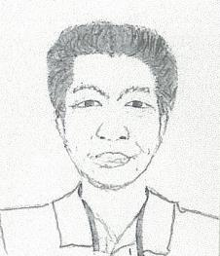 |  | 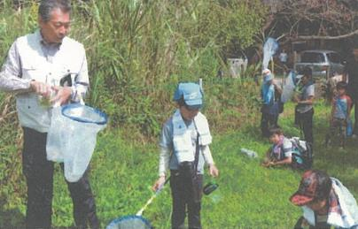 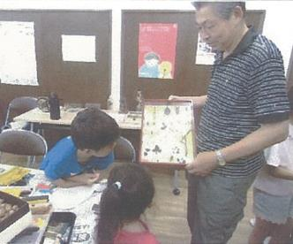

主な専門分野
（１） | 生態系・生物多様性 |  | 自然観察・自然素材を使っての物作り（昆虫が専門です）
（２） | 川の再生活動 |  | 荒川の清掃活動・自然観察を通して川の大切さを解説

所有資格、経歴

所有資格 | NEAL（全国自然体験活動）リーダー・RAC（川に学ぶ体験活動協議会）インストラクター 川口市エコスクールン講師、環境社会検定資格
経歴 | 荒川クリーンエイド等で荒川＆支流の清掃、自然観察を始めてから25年 その後、各種資格を取得し、学校・公民館・川口見沼自然の家等で活動中
地域等での活動（複数記載可）
所属又は主催団体 |  |  | 団体や個人の活動紹介HP
NEAL（全国自然体験活動） |  |  | http://www.ecolife-kawaguchi.org/co2/center/educators/eco_schooln.htm
RAC（川に学ぶ体験活動協議会）
グラウンドワーク川口、荒川クリーンエイド

環境学習指導可能エリア
全市町村対応可／地域限定 |  | ※ 地域限定の場合：市町村・地域名 |  |  |  | 具体的な場所がある場合
全市町村 |  | ※自宅より2時間ぐらいの場所であればOK |  |  |  | 河川敷、公園、校庭等 教室、公民館等
講座スタイル（複数〇可） |  | 対象（複数〇可）
講義 | 体験活動 | 未就学児 | 小学生 | 中学生 | 高校生 | 一般（大人） | 事業者
○ | ○ | ○ | ○ | ○ |  | ○ | ○

連絡先 |  |  |  | ※連絡先非公表の場合又は電話連絡を御希望の場合は、環境政策課 （０４８－８３０－３０１９）へお問い合わせください
MAIL | papilio-nobu@jcom.zaq.ne.jp
環境学習指導等の活動実績
全体 | 回数 | 環境学習への延べ参加人数
活動回数 | 113 | 6,400人

主な活動実績の紹介 |  |  |  |  | ※１枚に収まる範囲で記載願います
年 月 | 活動内容（環境学習のテーマ） |  |  | 依頼団体 |  | 主な対象 | 参加人数
令和０５年０１月 | 見沼・自然観察（生きもの調査・野鳥観察） |  |  | 川口市自然保護対策課 |  | 小学生（親子） | ８０人
令和０５年０５月 | 校庭内の自然観察・生きもの調査 |  |  | 川口市柳崎小学校 |  | ４年生 | １００人
令和０５年０６月 | 見沼・自然観察（生きもの調査・昆虫） |  |  | 川口木曾呂小学校 |  | ４年生 | ４５人
令和０５年０７月 | グリーンセンター・夜の昆虫（虫）観察 |  |  | 川口市自然保護対策課 |  | 小学生（親子） | ５０人
令和０５年０７月 | イイナパーク川口・夜の昆虫（虫）観察 |  |  | 川口市自然保護対策課 |  | 小学生（親子） | ５０人
令和０５年０８月 | 見沼・夜の自然観察 |  |  | グラウンドワーク川口 |  | 小学生（親子） | １２０人
令和０５年０８月 | 川口市中台公園昆虫採集 ＆昆虫（虫）標本を利用しての話 |  |  | 川口市戸塚南小学校 |  | １年生～６年生 | ４０人
令和０５年０９月 | 綾瀬の森・昆虫採集＆観察 |  |  | 川口市戸塚東小学校 |  | 2年生 | １５０人
令和０５年０９月 | 見沼・自然観察（生きもの調査） |  |  | 川口市緑課 |  | 小学生（親子） | ７０人
令和０５年０９月 | 昆虫（虫）標本を利用しての話 |  |  | 川口市鳩ヶ谷小学校 |  | ３年生 | １５０人
令和０５年１０月 | 自然素材を使った物つくり |  |  | 川口市木曾呂小学校 |  | １年生 | １３５人
令和０５年１０月 | 校庭＆ビオトープ・自然観察 |  |  | 在家小学校・エコクラブ |  | 1年生～６年生 親子 | ３０人
令和０５年１１月 | 見沼・冬の生きもの調査 |  |  | グラウンドワーク川口 |  | 小学生（親子） | ３０人

以下は選択用の記載ですので、修正等は行わないでください

参照リスト
該当の有無 | ○ | ○
 | - | ×

年代 | 20代
 | 30代
 | 40代
 | 50代
 | 60代
 | 70代
 | 80代
 | 90代

活動エリア | 全市町村
 | 地域限定

主な専門分野 | 自然への愛着
 | 生態系・生物多様性
 | 水質
 | 川の再生活動
 | 大気
 | 地質
 | 地球温暖化
 | 資源・エネルギー
 | 産業
 | 消費生活・衣食住
 | 公害・化学物質
 | ３Ｒ
 | SDGs

日付 | 1月
 | 2月
 | 3月
 | 4月
 | 5月
 | 6月
 | 7月
 | 8月
 | 9月
 | 10月
 | 11月
 | 12月

